LZC 16-11 A08
Studierende
Personen- nummer | Geschlecht | Nachname | Vorname | Hochschule | Studienrichtung
134 | m | Renis | Hansruedi | Uni Neuenburg | Mathematik
135 | w | Zadik | Jelena | Uni Zürich | Mathematik
136 | m | Amrein | Samuel | EPFL | Betriebswirtschaft
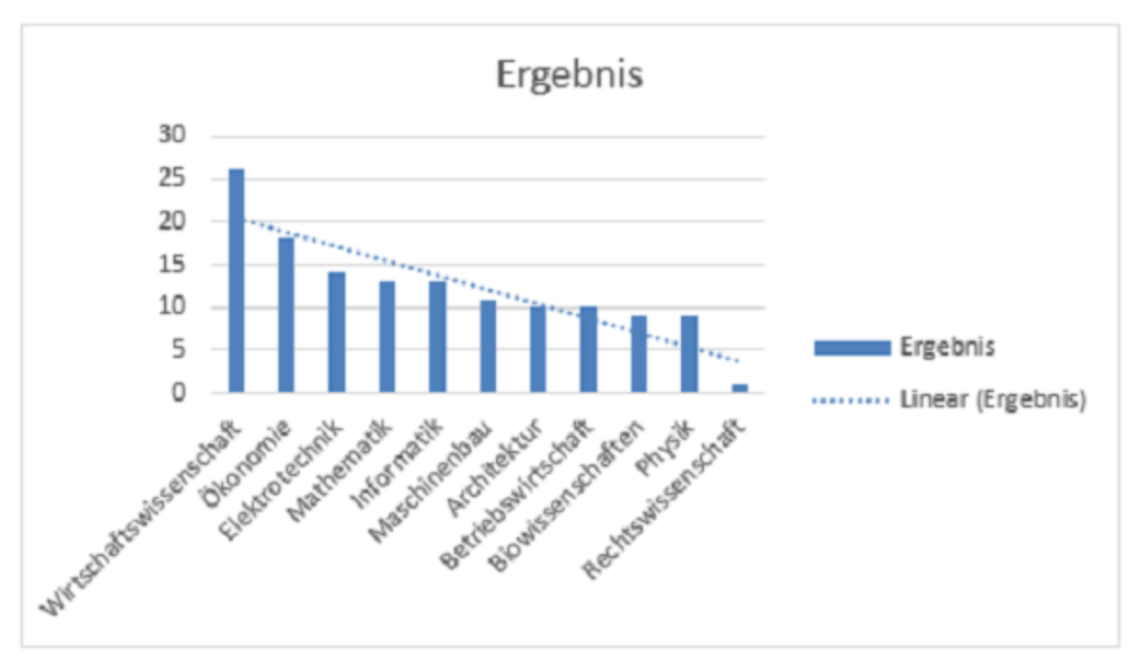
137 | w | Wüthrich | Dora | ETHZ | Ökonomie
138 | w | Widmer | Veysel | Uni Zürich | Elektrotechnik
139 | m | Eng | Ernst | Uni Bern | Maschinenbau
140 | m | Zehnder | Ciro | Uni Basel | Maschinenbau
141 | w | Cerbone | Anja | Uni Bern | Wirtschaftswissenschaft
142 | w | Häberli | Verena | Uni Neuenburg | Ökonomie
143 | m | Brugger | Madeleine | Uni Lausanne | Physik
144 | w | Jost | Heidi | Uni Basel | Architektur
145 | w | Leuzinger | Renate | Uni Luzern | Rechtswissenschaft
146 | m | Von Burg | Bruno | Uni Freiburg | Mathematik
147 | w | Mathea | Angela | Uni St. Gallen | Ökonomie
148 | m | Briefer | Robert | Uni Lugano | Mathematik
149 | m | Hunziker | Christian | Uni Neuenburg | Wirtschaftswissenschaft
150 | w | Egli | Andrea | Uni Lausanne | Informatik
151 | m | Stanisic | Daniel | Uni Lugano | Wirtschaftswissenschaft
152 | m | Schneider | Hans | Uni Freiburg | Elektrotechnik
153 | m | Fritschi | Giancarlo | EPFL | Elektrotechnik
154 | m | Radi | Seijdi | Uni St. Gallen | Informatik
155 | m | Lehner | Johnson | Uni Luzern | Ökonomie
156 | w | Vossen | Agnes | Uni Lugano | Physik
157 | w | Bosshart | Julia | Uni Bern | Informatik
158 | m | Sägesser | Daniel | Uni Lausanne | Ökonomie
159 | m | Wehrli | Bego | Uni Zürich | Ökonomie
160 | m | Chen-Luong | Kala | Uni Basel | Mathematik
161 | m | Bader | Fritz | EPFL | Architektur | Zeilenbeschriftungen | Anzahl von Nachname
6
162 | w | Fasler | Maria | Uni Zürich | Ökonomie | Wirtschaftswissenschaft | 23
163 | m | Fasler | Christian | ETHZ | Maschinenbau | Ökonomie | 15
164 | m | Hächler | Alfred | Uni Luzern | Betriebswirtschaft | Architektur | 14
165 | m | Graf | Oliviero | Uni St. Gallen | Betriebswirtschaft | Elektrotechnik | 13
166 | m | Hartmann | Emil | Uni Bern | Elektrotechnik | Mathematik | 13
167 | w | Senn | Luise | Uni Lausanne | Ökonomie | Maschinenbau | 13
168 | w | Braun | Mary | EPFL | Architektur | Informatik | 12
169 | m | Wernli | Christian | Uni Genf | Architektur | Betriebswirtschaft | 11
170 | m | Geissmann | Max | Uni Zürich | Wirtschaftswissenschaft | Physik | 9
171 | w | Arunagirinathar | Jacqueline | ETHZ | Biowissenschaften | Biowissenschaften | 7
172 | w | Soland | Jeannette | Uni Zürich | Elektrotechnik | Rechtswissenschaft | 4
173 | w | Richner | Stefania | Uni Neuenburg | Maschinenbau | Gesamtergebnis | 134
174 | m | Küng | Roland | Uni Freiburg | Informatik
175 | m | Gasche | Ernst | Uni St. Gallen | Wirtschaftswissenschaft
176 | m | Brogli | Heinz | ETHZ | Architektur
177 | w | Annaheim | Klara | Uni Lausanne | Maschinenbau
178 | m | Wernli | Esther | Uni Luzern | Elektrotechnik
179 | w | Kanthan | Marlies | Uni Bern | Informatik
180 | m | Haliti | Stefan | Uni Lugano | Mathematik
181 | w | Bislin | Anny | Uni Lugano | Wirtschaftswissenschaft
182 | w | Hächler | Lucilla | Uni Bern | Biowissenschaften
183 | w | Seiler | Romana | Uni Zürich | Mathematik
184 | w | Lemmke | Helene | Uni Freiburg | Maschinenbau
185 | m | Wirt | Michael | Uni Freiburg | Biowissenschaften
186 | w | Suter | Frieda | Uni Bern | Betriebswirtschaft
187 | m | Obermayer | Andreas | Uni Bern | Physik
188 | m | Roth | Martin | Uni Lausanne | Elektrotechnik
189 | m | Pierro | Andreas | Uni Genf | Biowissenschaften
190 | m | Schmid | Walter | Uni Lausanne | Maschinenbau
191 | w | Schetty | Sonja | Uni Luzern | Elektrotechnik
192 | m | Ilija | Daniel | ETHZ | Informatik
193 | m | Kehrli | Marcel | EPFL | Wirtschaftswissenschaft
194 | m | Stöckli | Martin | Uni Lausanne | Elektrotechnik
195 | w | Schär-Aeppli | Ursula | Uni Bern | Maschinenbau
196 | w | Winzenried | Margrit | Uni Luzern | Wirtschaftswissenschaft
197 | m | Peric | Werner | Uni Zürich | Mathematik
198 | w | Oetiker | Rose | Uni Luzern | Wirtschaftswissenschaft
199 | m | Richner | Franz | Uni St. Gallen | Informatik
200 | w | Bürki | Sandra | Uni Zürich | Ökonomie
201 | m | Müller | Kurt | Uni Basel | Architektur
202 | m | Meyer | Hans | Uni Luzern | Ökonomie
203 | m | Vollenweider | Heini | Uni Luzern | Architektur
204 | w | Mahmudoska | Christin | ETHZ | Betriebswirtschaft
205 | m | Schmid | Daniel | Uni Freiburg | Wirtschaftswissenschaft
206 | m | Menhorn | Hermann | Uni Lausanne | Maschinenbau
207 | w | Wiedemeier | Simone | Uni Lausanne | Maschinenbau
208 | w | Lochmann | Selin | Uni Freiburg | Architektur
209 | w | Coric | Lotti | Uni Luzern | Maschinenbau
210 | w | Lindt | Monika | Uni Neuenburg | Wirtschaftswissenschaft
211 | m | Bucher | Hans | Uni Lausanne | Informatik
212 | m | Schneider | Richard | Uni St. Gallen | Ökonomie
213 | m | Brunner | Hansheiri | Uni Zürich | Architektur
214 | m | Bösch | Lothar | Uni Basel | Informatik
215 | w | Franchino | Dagmar | Uni Genf | Elektrotechnik
216 | w | Heiz | Hanny | Uni Freiburg | Ökonomie
217 | m | Haubner | Willi | EPFL | Elektrotechnik
218 | w | Vukancic | Ajredin | EPFL | Physik
219 | m | Kaspar | Hans-Peter | Uni Bern | Informatik
220 | w | Mäder | Vreni | Uni Luzern | Physik
221 | w | Bosshard | Katja | Uni St. Gallen | Rechtswissenschaft
222 | m | Meier | Anton | Uni Basel | Architektur
223 | m | Gnägi | Robert | Uni Lugano | Betriebswirtschaft
224 | m | Läuppi | Beat | Uni Bern | Physik
225 | w | Weiersmüller | Eveline | Uni Genf | Architektur
226 | m | Braun | Joas | Uni Basel | Ökonomie
227 | m | Schüttel | Beat | Uni Zürich | Maschinenbau
228 | w | Ernst | Hedy | Uni Basel | Betriebswirtschaft
229 | m | Friedli | Renato | ETHZ | Architektur
230 | m | Zimmerli | Urs | Uni Zürich | Biowissenschaften
231 | m | Amsler | Gerhard | Uni St. Gallen | Rechtswissenschaft
232 | w | Müller | Catia | Uni Zürich | Wirtschaftswissenschaft
233 | m | Menzi | Domenico | Uni Lausanne | Wirtschaftswissenschaft
234 | m | Noser | Walter | Uni Lugano | Elektrotechnik
235 | m | Hinterhauser | Moreno | Uni Bern | Mathematik
236 | m | Maliqi | Mario | Uni Freiburg | Wirtschaftswissenschaft
237 | w | Wirt | Nadia | Uni Lugano | Rechtswissenschaft
238 | w | Fischer | Dorothea | Uni Bern | Architektur
239 | m | Demir | Harry | Uni Bern | Informatik
240 | w | Brielmaier | Astrid | Uni Neuenburg | Physik
241 | m | Berger | Yvan | Uni Zürich | Ökonomie
242 | w | Herzog | Eva | Uni Bern | Mathematik
243 | m | Gashi | Hansruedi | EPFL | Informatik
244 | w | Nadler | Erika | Uni Zürich | Mathematik
245 | m | Richner | Ulrich | Uni Lausanne | Physik
246 | w | Häberli | Anny | Uni Luzern | Mathematik
247 | m | Wernli | Ulrich | Uni Lausanne | Wirtschaftswissenschaft
248 | w | Rykart | Tatiana | Uni Basel | Wirtschaftswissenschaft
249 | m | Müller | Christian | Uni Zürich | Physik
250 | m | Wagner | Peter | Uni Lausanne | Wirtschaftswissenschaft
251 | w | Steudler | Esther | Uni Bern | Wirtschaftswissenschaft
252 | m | Graf | Emil | Uni Luzern | Maschinenbau
253 | w | Wagner | Marie-Theres | Uni Lausanne | Betriebswirtschaft
254 | m | Lehner | Alois | Uni Bern | Biowissenschaften
255 | m | Jaskic | Kurt | Uni Lausanne | Wirtschaftswissenschaft
256 | m | Homberger | Franz | Uni St. Gallen | Betriebswirtschaft
257 | m | Clucas | Werner | Uni Lausanne | Biowissenschaften
258 | m | Meyer | Hans | Uni Neuenburg | Wirtschaftswissenschaft
259 | m | Märki | Tonino | Uni Genf | Architektur
260 | m | Scheiber | Gennaro | Uni Freiburg | Elektrotechnik
261 | w | Jukic | Hedwig | EPFL | Wirtschaftswissenschaft
262 | m | Bürli | Hans | Uni Luzern | Wirtschaftswissenschaft
263 | m | Fischer | David | Uni Bern | Betriebswirtschaft
264 | w | Markstaller | Ruth | Uni St. Gallen | Betriebswirtschaft
265 | m | Wigger | Kurt | Uni Freiburg | Ökonomie
266 | w | Paetzke | Brigitte | Uni Luzern | Mathematik
267 | w | Graf | Ruth | Uni St. Gallen | Wirtschaftswissenschaft

LZC 16-12 A02
 | #REF! | Klinik
Angestellten- Nummer | Name | Vorname | Anrede | Fachrichtung | Nationalität | PLZ | Ort | Kanton | Region | Projekt | Arbeits- wochen | Wochen- stunden | Jahres- Arbeitszeit | Alter
49 | Schär-Aeppli | Hans | Herr | Verwaltung | DE | 3267 | Seedorf | BE | Bern | BUND | 48 | 45 | 2160 | 49
86 | Homberger | Walter | Herr | Radiologie | CH | 2123 | Saint-Sulpice | NE | Westschweiz Nord | INTERNATIONAL | 47 | 45 | 2115 | 50
94 | Johner | Stefania | Frau | Chirurgie | DE | 9305 | Berg SG | SG | Ostschweiz | INTERNATIONAL | 45 | 44 | 1980 | 47 | Zeilenbeschriftungen | Summe von Jahres- Arbeitszeit
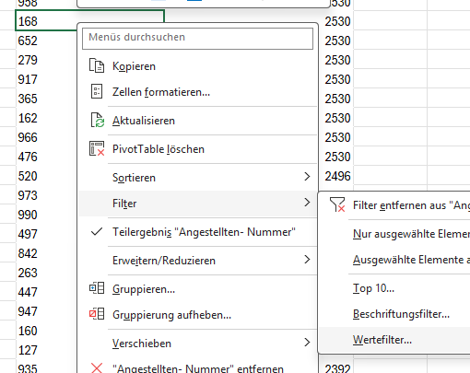
102 | Stotz | Franz | Herr | Pflegedienst | CH | 8355 | Aadorf | ZH | Zürich, Thurgau | BUND | 46 | 55 | 2530 | 43 | 584 | 2640
109 | Lanz | Heini | Herr | Orthopädie | CH | 9052 | Niederteufen | AR | Ostschweiz | BUND | 45 | 44 | 1980 | 42 | 859 | 2530
110 | Brunner | Otto | Herr | Orthopädie | CH | 4056 | Basel | BS | Basel | INTERNATIONAL | 48 | 42 | 2016 | 29 | 102 | 2530
117 | Linder | Dieter | Herr | Labor | CH | 8152 | Glattbrugg | ZH | Zürich, Thurgau | KANTON | 46 | 42 | 1932 | 54 | 958 | 2530
119 | Bodmer | Robert | Herr | Notfall | CH | 5600 | Lenzburg | AG | Aargau | INTERNATIONAL | 46 | 50 | 2300 | 35 | 168 | 2530
127 | Braun | Paula | Frau | Medizin | CH | 5524 | Niederwil | AG | Aargau | INTERNATIONAL | 46 | 52 | 2392 | 45 | 652 | 2530
128 | Wälty | Hans | Herr | Radiologie | CH | 7132 | Vals | GR | Graubünden | BUND | 46 | 42 | 1932 | 62 | 279 | 2530
129 | Masi | Kurt | Herr | Radiologie | CH | 8330 | Pfäffikon | ZH | Zürich, Thurgau | EUROPA | 45 | 42 | 1890 | 42 | 917 | 2530
130 | Baumann | Peter | Herr | Labor | CH | 8152 | Glattbrugg | ZH | Zürich, Thurgau | INTERNATIONAL | 45 | 42 | 1890 | 56 | 365 | 2530
134 | Briefer | Hansheiri | Herr | Chirurgie | CH | 8617 | Mönchaltorf | ZH | Zürich, Thurgau | BUND | 46 | 52 | 2392 | 57 | 162 | 2530
135 | Johner | Sonia | Frau | Medizin | AT | 8887 | Mels | SG | Zürich, Thurgau | INTERNATIONAL | 48 | 49 | 2352 | 31 | 966 | 2530
136 | Wirt | Lisbeth | Frau | Pflegedienst | CH | 1211 | Genève 26 | GE | Westschweiz Süd | EUROPA | 46 | 48 | 2208 | 55 | 476 | 2530
138 | Geissmann | Joas | Herr | Labor | DE | 8708 | Männedorf | ZH | Zürich, Thurgau | BUND | 46 | 42 | 1932 | 57 | 520 | 2496
148 | Schneider | Dora | Frau | Notfall | CH | 2034 | Peseux | NE | Westschweiz Nord | KANTON | 45 | 42 | 1890 | 69 | 973 | 2484
152 | Gsell | Lina | Frau | Verwaltung | CH | 4053 | Basel | BL | Basel | EUROPA | 43 | 42 | 1806 | 51 | 990 | 2484
158 | Vollenweider | Susanne | Frau | Notfall | CH | 3263 | Büetigen | BE | Bern | INTERNATIONAL | 46 | 48 | 2208 | 58 | 497 | 2484
160 | Meyer | Barbara | Frau | Orthopädie | CH | 8152 | Glattbrugg | ZH | Zürich, Thurgau | KANTON | 46 | 52 | 2392 | 54 | 842 | 2484
162 | Homberger | Susanne | Frau | Medizin | CH | 3207 | Golaten | BE | Bern | INTERNATIONAL | 46 | 55 | 2530 | 42 | 263 | 2392
165 | Baltisberger | Franz | Herr | Verwaltung | CH | 7418 | Tomils | GR | Graubünden | BUND | 46 | 42 | 1932 | 44 | 447 | 2392
167 | Zopfi | Franziska | Frau | Labor | CH | 6314 | Unterägeri | ZG | Zentralschweiz, Tessin | BUND | 46 | 42 | 1932 | 35 | 947 | 2392
168 | Schmid | Herbert | Herr | Notfall | CH | 4222 | Zwingen | BL | Basel | BUND | 46 | 55 | 2530 | 58 | 160 | 2392
175 | Braun | Susanne | Frau | Verwaltung | CH | 6331 | Hünenberg | ZG | Zentralschweiz, Tessin | INTERNATIONAL | 46 | 42 | 1932 | 62 | 127 | 2392
178 | Linder | Deborah | Frau | Medizin | CH | 9606 | Bütschwil | SG | Ostschweiz | KANTON | 46 | 49 | 2254 | 48 | 935 | 2392
188 | Briefer | Manuel | Herr | Labor | CH | 1018 | Lausanne | VD | Westschweiz Süd | EUROPA | 46 | 42 | 1932 | 46 | 134 | 2392
189 | Wyss | Ursula | Frau | Verwaltung | CH | 8360 | Wallenwil | TG | Zürich, Thurgau | INTERNATIONAL | 46 | 42 | 1932 | 60 | 405 | 2392
190 | Mäder | Martina | Frau | Chirurgie | CH | 2544 | Bettlach | SO | Westschweiz Nord | EUROPA | 44 | 42 | 1848 | 58 | 596 | 2392
198 | Brunner | Nadia | Frau | Labor | CH | 2314 | La Sagne | NE | Westschweiz Nord | EUROPA | 46 | 42 | 1932 | 46 | 450 | 2392
199 | Pavlovic | Robert | Herr | Radiologie | CH | 3267 | Seedorf | BE | Bern | INTERNATIONAL | 40 | 42 | 1680 | 54 | 223 | 2392
200 | Zopfi | Hannes | Herr | Labor | AT | 4402 | Frenkendorf | BL | Basel | BUND | 45 | 42 | 1890 | 61 | 511 | 2392
204 | Linder | Max | Herr | Medizin | CH | 3714 | Frutigen | BE | Bern | EUROPA | 45 | 42 | 1890 | 59 | 135 | 2352
222 | Schär | Hedwig | Frau | Orthopädie | CH | 3714 | Frutigen | BE | Bern | BUND | 47 | 42 | 1974 | 60 | 790 | 2340
223 | Vogt | Josy | Frau | Orthopädie | CH | 9113 | Degersheim | SG | Ostschweiz | BUND | 46 | 52 | 2392 | 69 | 430 | 2340
234 | Boutellier | Ludmilla | Frau | Chirurgie | CH | 8152 | Glattbrugg | ZH | Zürich, Thurgau | EUROPA | 46 | 42 | 1932 | 45 | 245 | 2340
237 | Joho | Edith | Frau | Notfall | CH | 2540 | Grenchen | SO | Westschweiz Nord | KANTON | 46 | 44 | 2024 | 57 | 316 | 2340
244 | Briefer | Ariane | Frau | Labor | CH | 3267 | Seedorf | BE | Bern | KANTON | 46 | 42 | 1932 | 50 | 739 | 2322
245 | Schmid | Monika | Frau | Pflegedienst | IT | 3210 | Kerzers | FR | Bern | EUROPA | 45 | 52 | 2340 | 48 | 903 | 2310
254 | Bodmer | Antonio | Herr | Radiologie | CH | 8890 | Flums | SG | Zürich, Thurgau | KANTON | 45 | 42 | 1890 | 56 | 470 | 2304
262 | Haller | Heidi | Frau | Pflegedienst | CH | 1891 | Vérossaz | VS | Westschweiz Süd | BUND | 46 | 42 | 1932 | 63 | 452 | 2304
263 | Vollenweider | Fredi | Herr | Pflegedienst | CH | 9100 | Herisau | AR | Ostschweiz | BUND | 46 | 52 | 2392 | 58 | 119 | 2300
274 | Zopfi | Philipp | Herr | Radiologie | CH | 9473 | Gams | SG | Ostschweiz | INTERNATIONAL | 46 | 42 | 1932 | 49 | 581 | 2300
277 | Beltrametti | Max | Herr | Notfall | CH | 4416 | Bubendorf | BL | Basel | EUROPA | 46 | 48 | 2208 | 61 | 621 | 2300
...

LZC 16-12 A03
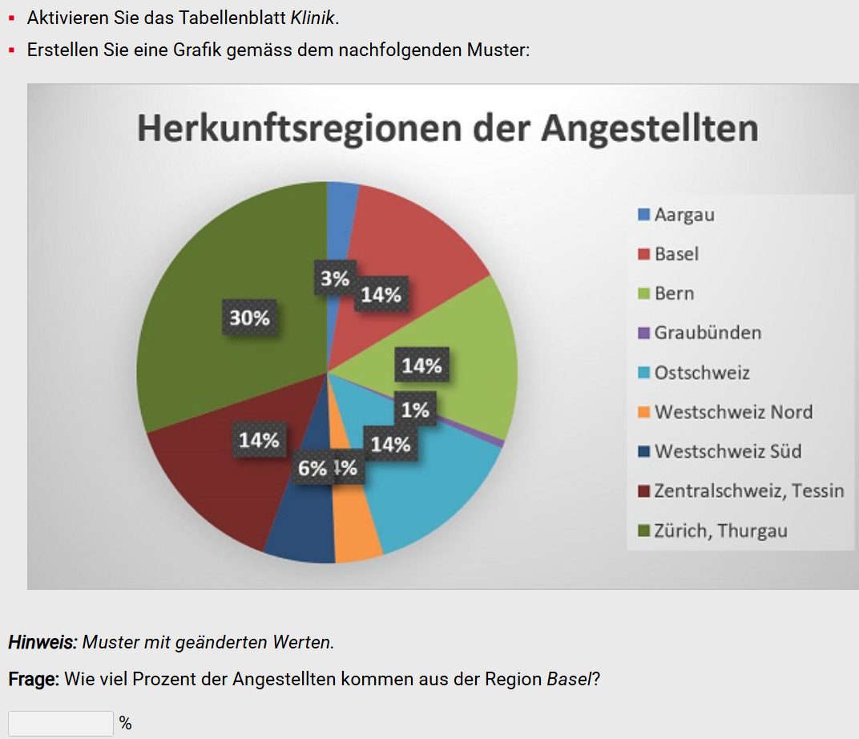
...
Projekt | Arbeits- wochen | Wochen- stunden | Jahres- Arbeitszeit | Alter
BUND | 48 | 45 | 2160 | 49
INTERNATIONAL | 47 | 45 | 2115 | 50
INTERNATIONAL | 45 | 44 | 1980 | 47
BUND | 46 | 55 | 2530 | 43
BUND | 45 | 44 | 1980 | 42
INTERNATIONAL | 48 | 42 | 2016 | 29
KANTON | 46 | 42 | 1932 | 54
INTERNATIONAL | 46 | 50 | 2300 | 35
INTERNATIONAL | 46 | 52 | 2392 | 45
BUND | 46 | 42 | 1932 | 62
EUROPA | 45 | 42 | 1890 | 42
INTERNATIONAL | 45 | 42 | 1890 | 56
BUND | 46 | 52 | 2392 | 57
INTERNATIONAL | 48 | 49 | 2352 | 31
EUROPA | 46 | 48 | 2208 | 55
BUND | 46 | 42 | 1932 | 57
KANTON | 45 | 42 | 1890 | 69
EUROPA | 43 | 42 | 1806 | 51
INTERNATIONAL | 46 | 48 | 2208 | 58
KANTON | 46 | 52 | 2392 | 54 |  |  | 9%
INTERNATIONAL | 46 | 55 | 2530 | 42
BUND | 46 | 42 | 1932 | 44 | Zeilenbeschriftungen | Anzahl von Name
BUND | 46 | 42 | 1932 | 35 | Aargau | 6
BUND | 46 | 55 | 2530 | 58 | Basel | 16
INTERNATIONAL | 46 | 42 | 1932 | 62 | Bern | 24
KANTON | 46 | 49 | 2254 | 48 | Graubünden | 4
EUROPA | 46 | 42 | 1932 | 46 | Ostschweiz | 26
INTERNATIONAL | 46 | 42 | 1932 | 60 | Westschweiz Nord | 11
EUROPA | 44 | 42 | 1848 | 58 | Westschweiz Süd | 5
EUROPA | 46 | 42 | 1932 | 46 | Zentralschweiz, Tessin | 18
 |  | 42 | 1680 | 54 | Zürich, Thurgau | 60
 |  | 42 | 1890 | 61 | Gesamtergebnis | 170
 |  | 42 | 1890 | 59
 |  | 42 | 1974 | 60
 |  | 52 | 2392 | 69
 |  | 42 | 1932 | 45
 |  | 44 | 2024 | 57
 |  | 42 | 1932 | 50
 |  | 52 | 2340 | 48
 |  | 42 | 1890 | 56
 |  | 42 | 1932 | 63
 |  | 52 | 2392 | 58
 |  | 42 | 1932 | 49
 |  | 48 | 2208 | 61
 |  | 55 | 2530 | 39
 |  | 42 | 1932 | 61
 |  | 47 | 2162 | 63
 |  | 48 | 2208 | 38
 |  | 52 | 2340 | 58
 |  | 48 | 2208 | 37
 |  | 42 | 1680 | 62
...

LZC 16-12 A04
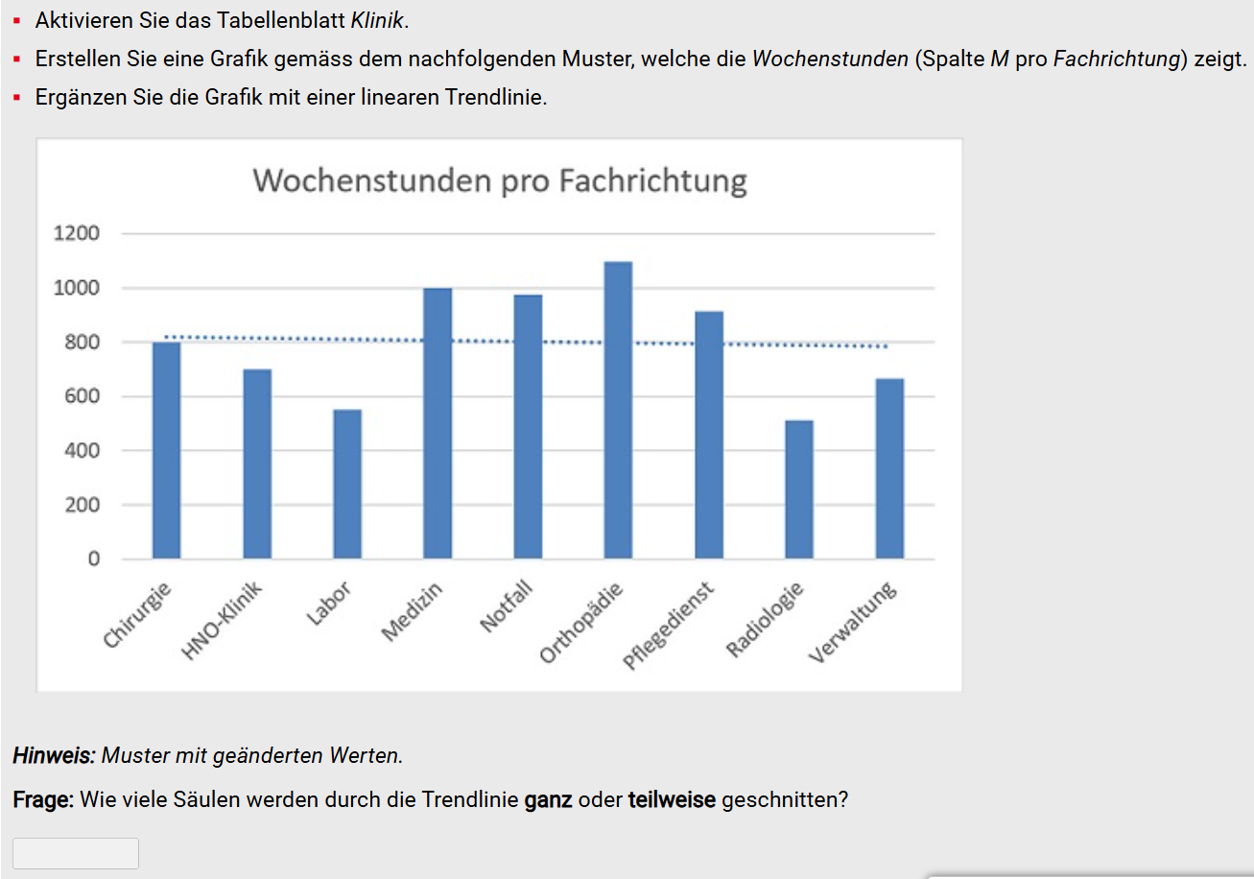
...
Region | Projekt | Arbeits- wochen | Wochen- stunden | Jahres- Arbeitszeit | Alter
Bern | BUND | 48 | 45 | 2160 | 49
Westschweiz Nord | INTERNATIONAL | 47 | 45 | 2115 | 50
Ostschweiz | INTERNATIONAL | 45 | 44 | 1980 | 47
Zürich, Thurgau | BUND | 46 | 55 | 2530 | 43
Ostschweiz | BUND | 45 | 44 | 1980 | 42
Basel | INTERNATIONAL | 48 | 42 | 2016 | 29
Zürich, Thurgau | KANTON | 46 | 42 | 1932 | 54
Aargau | INTERNATIONAL | 46 | 50 | 2300 | 35
Aargau | INTERNATIONAL | 46 | 52 | 2392 | 45
Graubünden | BUND | 46 | 42 | 1932 | 62
Zürich, Thurgau | EUROPA | 45 | 42 | 1890 | 42
Zürich, Thurgau | INTERNATIONAL | 45 | 42 | 1890 | 56
Zürich, Thurgau | BUND | 46 | 52 | 2392 | 57
Zürich, Thurgau | INTERNATIONAL | 48 | 49 | 2352 | 31
Westschweiz Süd | EUROPA | 46 | 48 | 2208 | 55
Zürich, Thurgau | BUND | 46 | 42 | 1932 | 57
Westschweiz Nord | KANTON | 45 | 42 | 1890 | 69
Basel | EUROPA | 43 | 42 | 1806 | 51
Bern | INTERNATIONAL | 46 | 48 | 2208 | 58 |  |  | 5
Zürich, Thurgau | KANTON | 46 | 52 | 2392 | 54 | Zeilenbeschriftungen | Summe von Wochen- stunden
Bern | INTERNATIONAL | 46 | 55 | 2530 | 42 | Chirurgie | 985
Graubünden | BUND | 46 | 42 | 1932 | 44 | HNO-Klinik | 504
Zentralschweiz, Tessin | BUND | 46 | 42 | 1932 | 35 | Labor | 714
Basel | BUND | 46 | 55 | 2530 | 58 | Medizin | 983
Zentralschweiz, Tessin | INTERNATIONAL | 46 | 42 | 1932 | 62 | Notfall | 1127
Ostschweiz | KANTON | 46 | 49 | 2254 | 48 | Orthopädie | 1098
Westschweiz Süd | EUROPA | 46 | 42 | 1932 | 46 | Pflegedienst | 1075
 |  |  | 42 | 1932 | 60 | Radiologie | 633
 |  |  | 42 | 1848 | 58 | Verwaltung | 759
 |  |  | 42 | 1932 | 46 | Gesamtergebnis | 7878
 |  |  | 42 | 1680 | 54
 |  |  | 42 | 1890 | 61
 |  |  | 42 | 1890 | 59
 |  |  | 42 | 1974 | 60
 |  |  | 52 | 2392 | 69
 |  |  | 42 | 1932 | 45
 |  |  | 44 | 2024 | 57
 |  |  | 42 | 1932 | 50
 |  |  | 52 | 2340 | 48
 |  |  | 42 | 1890 | 56
 |  |  | 42 | 1932 | 63
 |  |  | 52 | 2392 | 58
 |  |  | 42 | 1932 | 49
 |  |  | 48 | 2208 | 61
 |  |  | 55 | 2530 | 39
 |  |  | 42 | 1932 | 61
 |  |  | 47 | 2162 | 63
 |  |  | 48 | 2208 | 38
 |  |  | 52 | 2340 | 58
...

